下盖粘胶头
受控表号：KQR-7.5.1-03-37/A0
PT9L操作作业指导书（标准）
编号：WI-PT9L-BS01
Type | Page | Progress Name | Ver.No | Date | Prepared | Checked | Approved
部件名称 | 页码 | 工序名称 | 版本 | 生效期 | 准备 | 审核 | 批准
下盖总成 | 1/1 | 下盖粘探头 | 1.0 | 2024.06.20
物料名称 | 工序 描述 | 图象 |  | 操作 | 设备工具名称 | 人员装备要求 | 要求
下盖 (物料信息见生产订单BOM） |  |  |  |  |  |  | 下盖不可有划伤 污染，多料，缺料等。

探头 (物料信息见生产订单BOM） |  | 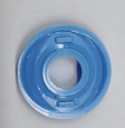 |  |  |  |  | 要求：探头不可有脏污、破损、多料、少料等。
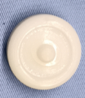 | 粘胶头 | 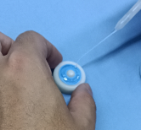  |  | 如图示把胶头放在工装上，然后点胶，点胶之后安装到机头按压3-5秒使胶头和机头完全粘合即可，胶量适中不能有溢胶或透缝现象。 |  | 佩戴手套 | 要求：探头安装到位，粘合到位，不可有溢胶或透缝现象，产生外观不良等。

